关系图
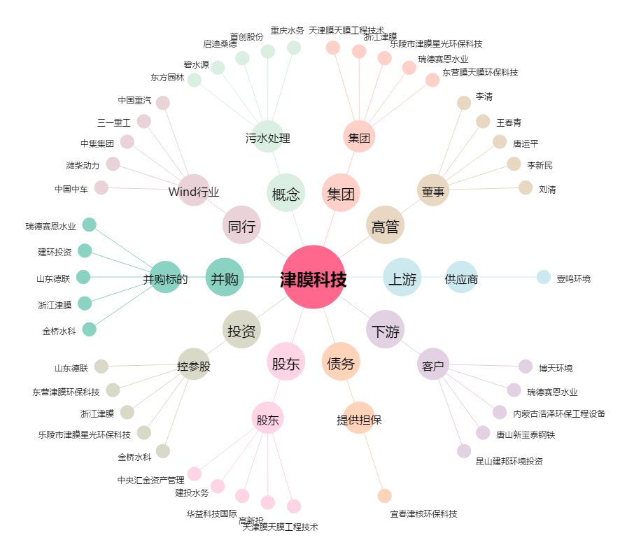
津膜科技[300334.SZ] - 关系概览图

